AE342)
Asignatura | Control de gestion
Docente | Ing. Diego Pelaccini
Curso | I5052 VIERNES
 | Integrantes | Legajos
 | Blat Catalina | 1724083
 | Casado Gina | 1726924
 | Truffa Ramiro | 1730680
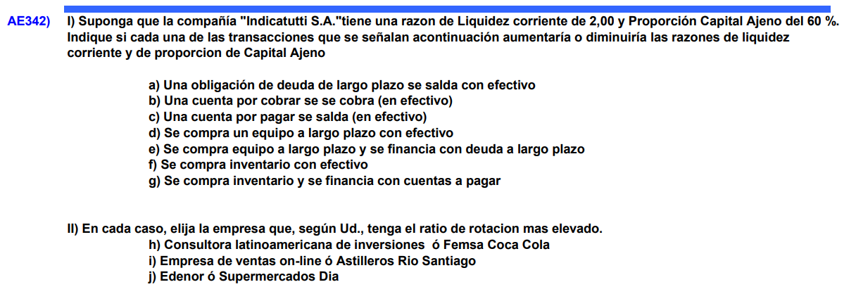

Liquidez corriente (RCA) | ACP/DCP
Prop. Cap. Ajeno (PCA) | Dt/(Dt+E)

 | ACP | DCP | Dt | E |  | RCA | PCA
A. | Disminuye | Cte | Disminuye | Cte | à | Disminuye | Disminuye
B. | Aumenta | Cte | Cte | Cte | à | Aumenta | Cte
C. | Disminuye | Disminuye | Disminuye | Cte | à | Disminuye | Disminuye
D. | Disminuye | Cte | Cte | Cte | à | Disminuye | Cte
E. | Cte | Cte | Aumenta | Cte | à | Cte | Aumenta
F. | Aumenta y disminuye proporcionalmente | Cte | Cte | Cte | à | Cte | Cte
G. | Aumenta | Aumenta | Aumenta | Cte | à | Aumenta | Aumenta

II.
H. | Coca Cola
I. | Empresa de ventas On.line
J. | Supermercados Día

AE343)
Asignatura | Control de gestion
Docente | Ing. Diego Pelaccini
Curso | I5052 VIERNES
 | Integrantes | Legajos
 | Blat Catalina | 1724083
 | Casado Gina | 1726924
 | Truffa Ramiro | 1730680

Ventas | 653566
Efectivo | 55555
Pasivo corriente | 68300
Rotación de activos | 1.56 | veces
Liquidez corriente | 2.6
Indice Deuda/Activos | 62%
Días de cobranza | 59

$$Plazo medio de cobro=59 días=\frac{CxC}{Ventas+IVA}∗365 días$$

$$59 días=\frac{CxC}{653566∗1.21}∗365 días →CxC=127830$$

$$Rotación de activos=1.56=\frac{Ventas}{Activo total}→At=418952,56$$

$$Indice de Deuda sobre Activos=\frac{Dtotal}{Atotal}=0.62 →Dtotal=259750.58$$

Dtotal = Dcp +Dlp
Dlp | 191450.58
$Liquidez corriente=2.6=\frac{Acp}{DCP} →$ Acp=177850

Atot=Acp+Af
Af | 241102.56

Acp = caja +bancos + CxC
Bancos | -5535

AE406)
Asignatura | Control de gestion
Docente | Ing. Diego Pelaccini
Curso | I5052 VIERNES
 | Integrantes | Legajos
 | Blat Catalina | 1724083
 | Casado Gina | 1726924
 | Truffa Ramiro | 1730680

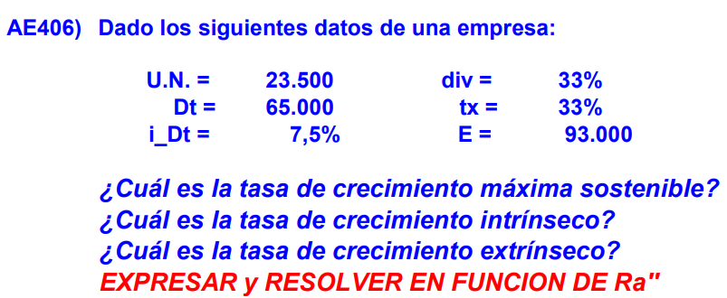
 |  |  |  |  | U.N | 23500
 |  |  |  |  | Dt | 65000
 |  |  |  |  | idt | 7.50%
 |  |  |  |  | div | 33%
 |  |  |  |  | tx | 33%
 |  |  |  |  | E | 93000

Para hallar Ra´´ buscamos BAII |  | BAII | 39949.626866
 |  | Intereses | 4875
EBT será UN/(1-tx) |  | EBT | 35074.626866
 |  | Tx | 11574.626866

Ra´´ | 0.25284573966
p | 67%

GS | 16.93% | Tasa de crecimiento MÁXIMA sostenible

TASA DE CRECIMIENTO INTRÍNSECO |  |  | TASA DE CRECIMIENTO EXTRÍNSECO

Gs INTRINSECA | 11.35% |  | GS EXTRINSECA | 5.58%

AE407)
Asignatura | Control de gestion
Docente | Ing. Diego Pelaccini
Curso | I5052 VIERNES
 | Integrantes | Legajos
 | Blat Catalina | 1724083
 | Casado Gina | 1726924
 | Truffa Ramiro | 1730680
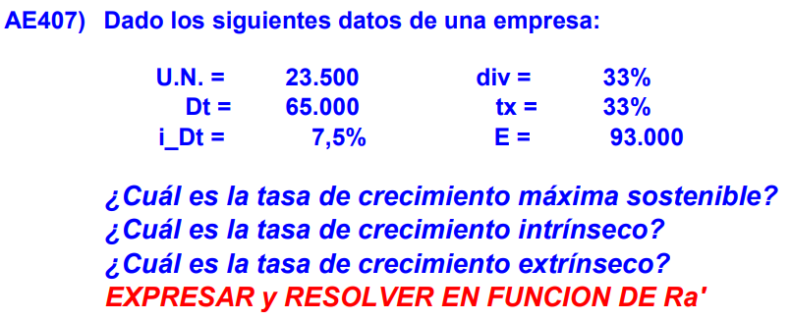

 |  |  |  | U.N | 23500
 |  |  |  | D | 65000
 |  |  |  | i | 7.50%
 |  |  |  | d | 33%
 |  |  |  | tx | 33%
 |  |  |  | E | 93000

 |  |  | De donde: | BAII es UN/(1-tx)+(i*D)
 |  |  |  | Activos totales = D+E

 | BAII | 39949.626866
 | Ra´ | 17.959%
 | p | 67%
 | Gs | 16.930%
 | Gs intrinseco | 12.03%
 | Gs extrinseco | 4.90%

AE408)
Asignatura | Control de gestion
Docente | Ing. Diego Pelaccini
Curso | I5052 VIERNES
 | Integrantes | Legajos
 | Blat Catalina | 1724083
 | Casado Gina | 1726924
 | Truffa Ramiro | 1730680
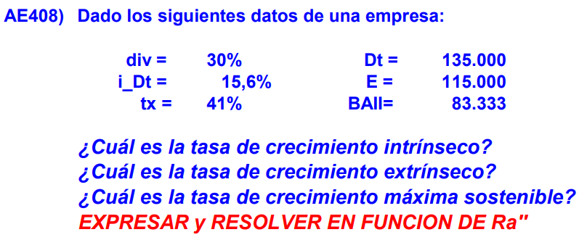

 |  |  |  |  | BAII | 83333
 |  |  |  |  | Dt | 135000
 |  |  |  |  | idt | 15.60%
 |  |  |  |  | div | 30%
 |  |  |  |  | tx | 41%
 |  |  |  |  | E | 115000

Para hallar Ra´´ buscamos BAII |  | BAII | 83333

Ra´´ | 33.33%
p | 70%

GS | 22.36% | Tasa de crecimiento MÁXIMA sostenible

TASA DE CRECIMIENTO INTRÍNSECO |  |  | TASA DE CRECIMIENTO EXTRÍNSECO

Gs INTRINSECA | 13.77% |  | GS EXTRINSECA | 8.60%

AE409)
Asignatura | Control de gestion
Docente | Ing. Diego Pelaccini
Curso | I5052 VIERNES
 | Integrantes | Legajos
 | Blat Catalina | 1724083
 | Casado Gina | 1726924
 | Truffa Ramiro | 1730680
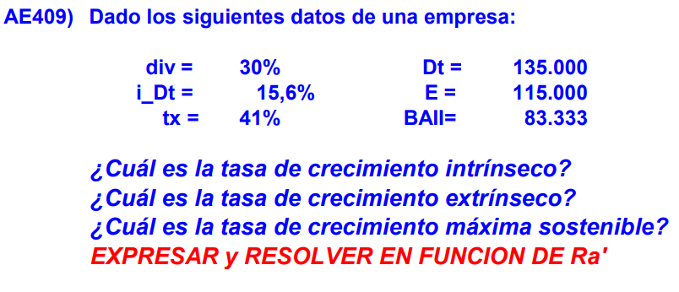

 |  |  | Baii | 83333
 |  |  | D | 135000
 |  |  | i | 15.60%
 |  |  | d | 30%
 |  |  | tx | 41%
 |  |  | E | 115000

 | Baii | 83333
 | Intereses | 21060
 | EBT | 62273
 | Impuestos pagados | 25531.93
 | Utilidad neta | 36741.07

 | Ra´ | 23.12%
 | p | 70%
 | Gs | 22.36%
 | Gs intrinseco | 16.18%
 | Gs extrinseco | 6.18%

